MODELO DE PROPOSTA
MODELO PLANILHA
Nome do fornecedor: |  |  |  | CNPJ:
E-mail: |  |  |  | Telefone:
Nome do representante: |  |  |  | Prazo de validade da proposta:
Descrição:
ENDEREÇO DE ENTREGA: Avenida Presidente Dutra, nº 01 - Centro, no Município de Curuçá/BA

ITEM | OBJETO* | QUANTIDADE ESTIMADA (ANUAL) | UNIDADE DE MEDIDA | VALOR UNITÁRIO (EM R$) | SUBTOTAL (EM R$)
1 | 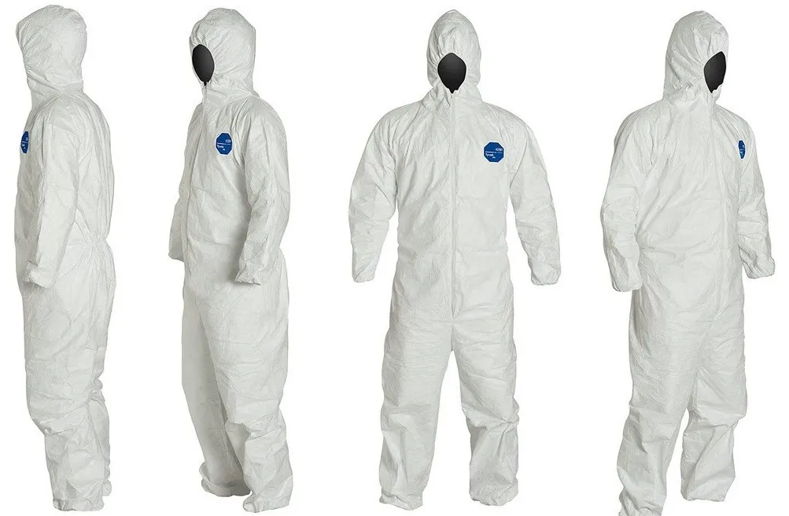 MACACÃO DE SEGURANÇA IMPERMEÁVEL | 1,440 | Unidade | R$ 0.00 | R$ 0.00
2 |   LUVA DESCARTÁVEL DE LÁTEX | 144 | Caixa com 100 Unidades | R$ 0.00 | R$ 0.00
3 |  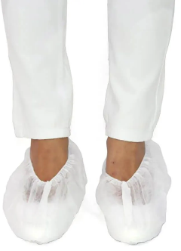 PROPÉ DESCARTÁVEL | 130 | Caixa com 100 Unidades | R$ 0.00 | R$ 0.00
4 |  TOUCA DESCARTÁVEL | 144 | Caixa com 100 Unidades | R$ 0.00 | R$ 0.00
5 |   MÁSCARA DESCARTÁVEL TRIPLA COM ELÁSTICO | 180 | Caixa com 50 Unidades | R$ 0.00 | R$ 0.00
6 | 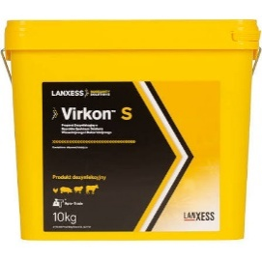 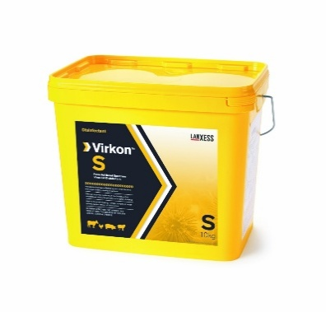 DESINFETANTE / SANITIZANTE DE AMPLO ESPECTRO | 4 | Balde ou Bombona com 10Kg | R$ 0.00 | R$ 0.00
7 | SACO DE LIXO INFECTANTE – 15 LITROS (BRANCO LEITOSO) | 47 | Pacotes com 100 Unidades de 15L | R$ 0.00 | R$ 0.00
8 |  SACO DE LIXO INFECTANTE – 100 LITROS (BRANCO LEITOSO) | 11 | Pacotes com 100 Unidades de 100L | R$ 0.00 | R$ 0.00
 | * Imagens meramente ilustrativas

